상품제안서
누리케어 제로 생분해물티슈 플레인15매 [FSC 인증원단] | 상품코드: S30835

 |  |  |  |  |  |  | 02-713-8555 | www.synergygift.co.kr
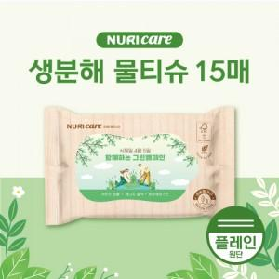

【상세/제작정보】 | <p><span style="background-color: rgb(255, 255, 255); font-family: dotum; font-size: 13px;">*1천개부터는 천단위로 주문가능합니다.</span></p><span style="font-family: dotum; font-size: 13px; background-color: rgb(255, 255, 255);">-1,000단위 주문 아닐경우 인쇄비(라벨로쓰비용) 추가됩니다.</span><br style="font-family: dotum; font-size: 13px; background-color: rgb(255, 255, 255);"><br>

【인쇄/포장옵션】 | 스티커 / 포장불가능

【공급단가】 | 수량 | 1,000~ | 2,000~ | 3,000~ | 5,000~ | 10,000~
*VAT별도 | 단가 | 390원 | 380원 | 370원 | 350원 | 340원

【상품 URL】 | https://www.synergygift.co.kr:443/src/goods_detail.php?gdno=30835

